インフラ俯瞰図
■ インフラ俯瞰図

Availability Zone
AWS Cloud
User
Users
Multimedia
Amazon S3
Amazon CloudFront
Amazon API Gateway
Amazon DynamoDB
AWS WAF
Region
AWS IAM
Amazon EC2
ap-notheast-01 (Tokyo)
学校・運用会社
Amazon CloudWatch
VPC
スマートフォン ARアプリ
学校の生徒・父兄など
学校関係者
AWS WAF
PC
・User
・Role
・Policy
Amazon Aurora
(Serverless)
AWS Lambda

DynamoDB
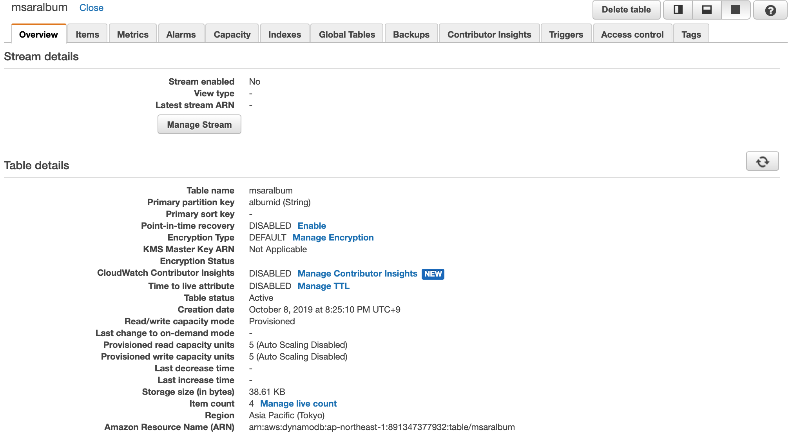
Overview

